指标
序号 | 日期 | 地方一般公共决算收入 | 地方一般公共决算收入:税收收入: 企业所得税 | 地方一般公共决算收入:税收收入: 个人所得税 | 地方一般公共决算收入:税收收入: 国内增值税 | 地方一般公共决算收入:税收收入: 其他税收 | 地方一般公共决算收入:非税收入: 罚没收入 | 地方一般公共决算收入:非税收入 | 地方一般公共决算收入:非税收入: 行政事业性收费
1 | 2023 | 220,065.05 | 14,692.87 | 5,910.02 | 34,746.23 | 14.28 | 3,629.88 | 31,926.55 | 3,448.73
2 | 2022 | 205,703.97 | 15,827.77 | 5,969.07 | 24,461.90 | 25.47 | 3,687.09 | 32,119.12 | 3,576.15
3 | 2021 | 193,236.57 | 15,437.04 | 5,596.69 | 31,766.55 | 19.50 | 3,431.82 | 27,294.96 | 3,724.35
4 | 2020 | 183,361.09 | 13,168.28 | 4,627.27 | 28,438.10 | 22.76 | 2,969.06 | 25,475.10 | 3,419.43
5 | 2019 | 175,440.47 | 13,517.75 | 4,154.34 | 31,186.90 | 39.78 | 2,929.31 | 24,100.48 | 3,483.38
6 | 2018 | 167,584.04 | 13,081.60 | 5,547.55 | 30,777.45 | 0.04 | 2,492.18 | 21,948.59 | 3,520.89
7 | 2017 | 156,521.19 | 11,694.50 | 4,785.64 | 28,212.16 | 0.09 | 2,162.10 | 22,796.69 | 4,305.20
8 | 2016 | 146,640.05 | 10,135.58 | 4,034.92 | 18,762.61 | 0.29 | 1,851.51 | 22,547.66 | 4,416.50
9 | 2015 | 138,099.55 | 9,493.79 | 3,446.75 | 10,112.52 | 0.41 | 1,762.90 | 20,340.11 | 4,412.08
10 | 2014 | 127,467.62 | 8,828.64 | 2,950.58 | 9,752.33 | 0.45 | 1,632.89 | 16,736.67 | 4,840.37
11 | 2013 | 117,031.08 | 7,983.34 | 2,612.54 | 8,276.32 | 0.73 | 1,613.34 | 15,120.28 | 4,497.35
12 | 2012 | 106,439.97 | 7,571.60 | 2,327.63 | 6,737.16 | 5.22 | 1,519.46 | 13,759.21 | 4,202.34
13 | 2011 | 92,468.32 | 6,746.29 | 2,421.04 | 5,989.25 | 1.16 | 1,262.63 | 11,440.37 | 3,635.36
14 | 2010 | 72,954.13 | 5,048.37 | 1,934.30 | 5,196.27 | 1.78 | 1,042.85 | 7,911.55 | 2,600.37
15 | 2009 | 32,602.59 | 3,917.75 | 1,582.54 | 4,565.26 | 4.76 | 938.61 | 6,445.15 | 1,957.50
16 | 2008 | 28,649.79 | 4,002.08 | 1,488.08 | 4,499.18 | 3.54 | 866.68 | 5,394.68 | 1,761.98
17 | 2007 | 23,572.62 | 3,132.28 | 1,273.78 | 3,867.62 | 1.18 | 812.01 | 4,320.50 | 1,543.69
18 | 2006 | 18,303.58 | 2,681.14 | 981.54 | 3,196.38 | 994.22 |  |  | 1,320.27
19 | 2005 | 15,100.76 | 2,139.89 | 837.97 | 2,860.76 | 776.33 |  |  | 1,073.70
20 | 2004 | 11,893.37 | 1,596.00 | 694.82 | 2,404.43 | 599.00 |  |  | 904.63
21 | 2003 | 9,849.98 | 1,178.80 | 567.25 | 1,810.99 | 487.66 |  |  | 714.13
22 | 2002 | 8,515.00 | 1,118.17 | 605.83 | 1,547.38 |  |  |  | 514.10
23 | 2001 | 7,803.30 | 1,636.13 | 716.01 | 1,341.66 |  |  |  | 371.15
24 | 2000 | 6,406.06 | 1,005.50 | 510.18 | 1,139.97 |  |  |  | 285.77
25 | 1999 | 5,594.87 | 781.29 | 412.83 | 974.32 |  |  |  | 229.06
26 | 1998 | 4,983.95 | 515.14 | 338.20 | 908.44 |  |  |  | 176.29
27 | 1997 | 4,424.22
28 | 1996 | 3,746.92
29 | 1995 | 2,985.58
30 | 1994 | 2,311.60
31 | 1993 | 3,391.44
32 | 1992 | 2,503.86
33 | 1991 | 2,211.23
34 | 1990 | 1,944.68
35 | 1989 | 1,842.38
36 | 1988 | 1,582.48
37 | 1987 | 1,463.06
38 | 1986 | 1,343.59
39 | 1985 | 1,235.19
40 | 1984 | 977.39
41 | 1983 | 876.94
42 | 1982 | 865.49
43 | 1981 | 864.72
44 | 1980 | 875.48
45 | 1979 | 915.04
46 | 1978 | 956.49
47 | 1977 | 760.61
48 | 1976 | 677.67
49 | 1975 | 718.98
50 | 1974 | 648.37
51 | 1973 | 689.81
52 | 1972 | 660.75
53 | 1971 | 625.37
54 | 1970 | 479.95
55 | 1969 | 355.66
56 | 1968 | 254.14
57 | 1967 | 286.92
58 | 1966 | 362.22
59 | 1965 | 317.25
60 | 1964 | 298.73
61 | 1963 | 263.33
62 | 1962 | 220.48
63 | 1961 | 279.41
64 | 1960 | 429.49
65 | 1959 | 368.34
66 | 1958 | 74.36
67 | 1957 | 80.26
68 | 1956 | 58.09
69 | 1955 | 55.83
70 | 1954 | 57.45
71 | 1953 | 36.22

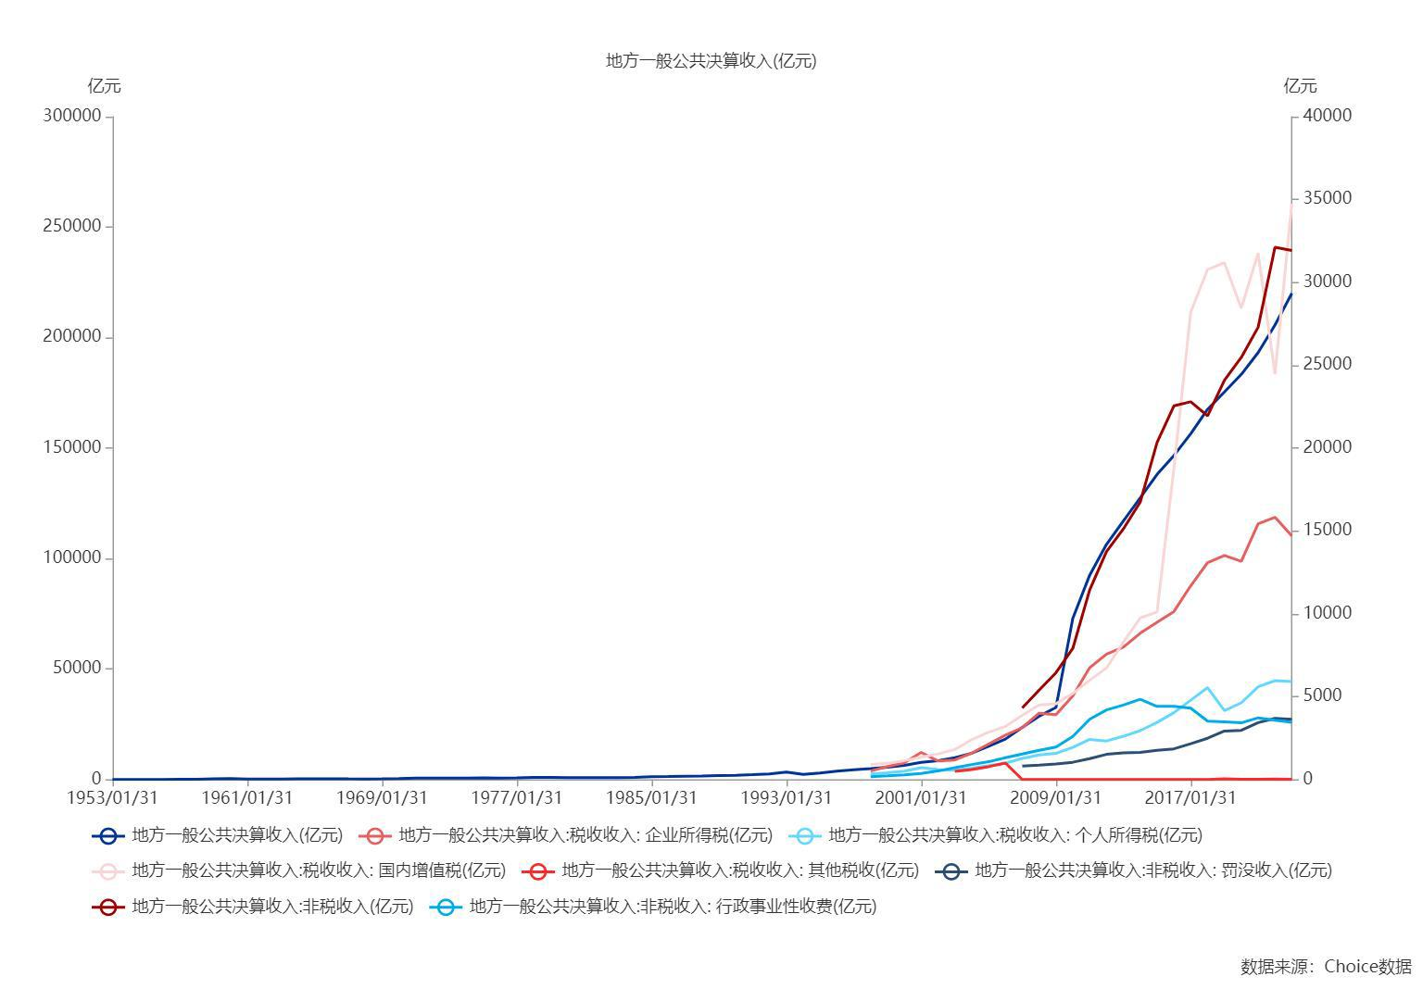

数据来源：东方财富Choice数据

